Documentos de Prueba
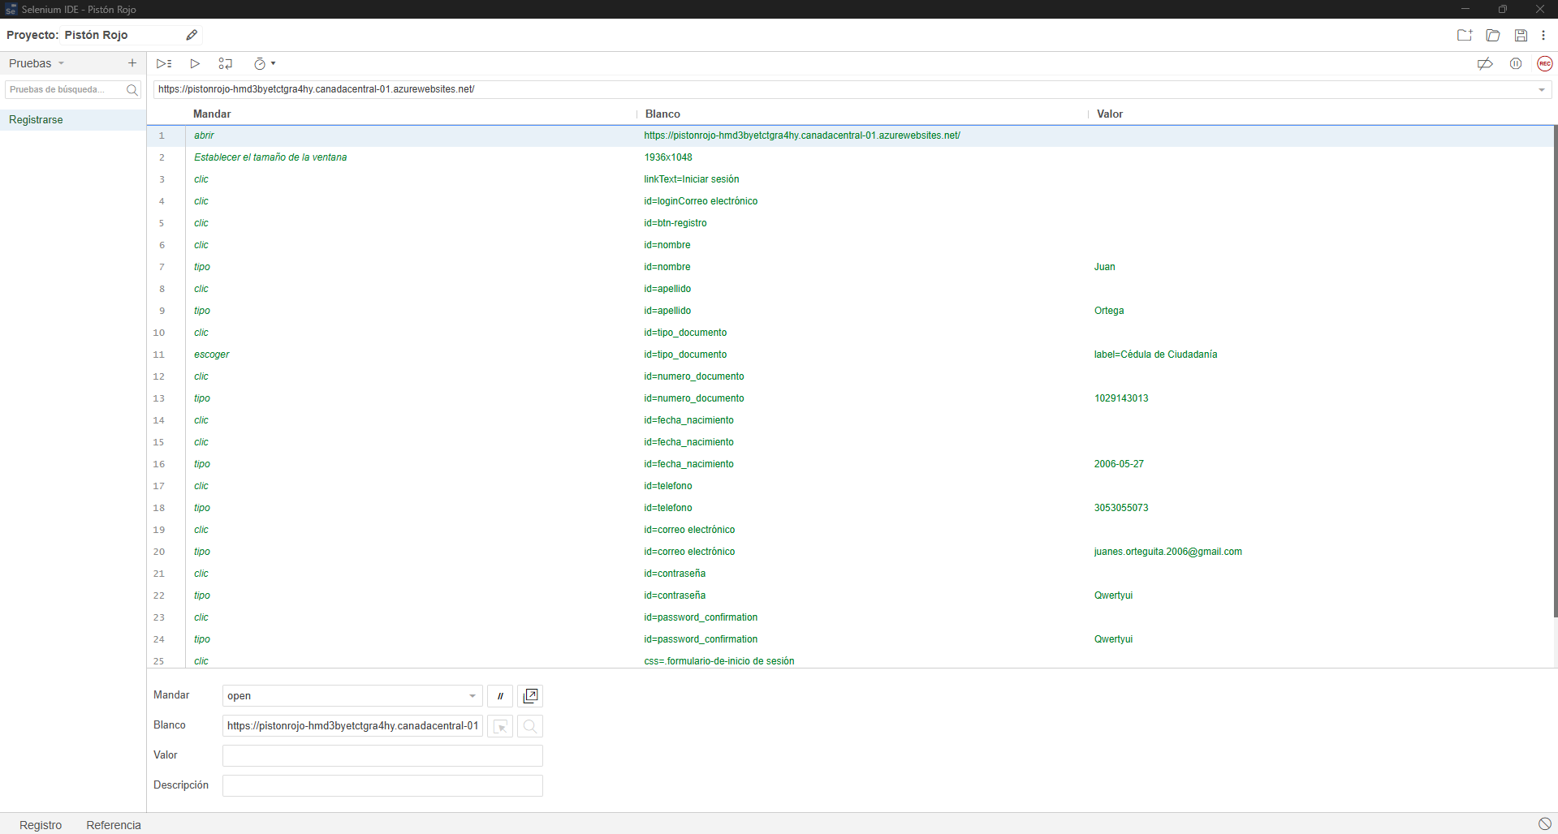
Prueba Caja Negra

Identificador Prueba | Nombre Prueba |  | Responsable
CP01 | Registrarse |  | Juan Ortega
Descripción | Este modulo permite registrar un usuario

Servicio / Componente Probado
Registrarse - Prueba del formulario, revision de la vista, inputs, botones, referencias, links

Perrequisitos
Para la revision del modulo debe existir el formulario

Método Utilizado | Instrucciones de la Prueba
Prueba de la caja negra | Se reviso el formulario para registrar un usuario, se rellenaron todos los datos solicitados y el usuario fue registrado en el sistema

Datos Entrada |  | Salida Esperada
Tipo de documento, numero de documento, nombre, apellido, telefono, direccion, correo electronico y contraseña |  | Registrar un usuario

Identificador Prueba | Nombre Prueba |  | Responsable
CP02 | Iniciar sesion |  | Juan Ortega
Descripción | Este modulo permite que un usuario inicie seccion

Servicio / Componente Probado
Iniciar seccion - Prueba del formulario, revision de la vista, inputs, botones, referencias, links

Perrequisitos
Para la revision del modulo debe existir el formulario y un usuario antes ya registrado

Método Utilizado | Instrucciones de la Prueba
Prueba de la caja negra | Se reviso el formulario para que un usuario inicie seccion, se rellenaron todos los datos solicitados e inicio seccion en el sistema

Datos Entrada |  | Salida Esperada
Email y contraseña |  | Iniciar seccion un usuario

Identificador Prueba | Nombre Prueba |  | Responsable
CP03 | Iniciar sesion Admin |  | Juan Ortega
Descripción | Este modulo permite que un usuario de rol administrador inicie seccion

Servicio / Componente Probado
Iniciar seccion admin - Prueba del formulario, revision de la vista, inputs, botones, referencias, links

Perrequisitos
Para la revision del modulo debe existir el formulario y un usuario antes ya registrado como admin

Método Utilizado | Instrucciones de la Prueba
Prueba de la caja negra | Se reviso el formulario para que un usuario admin inicie seccion, se rellenaron todos los datos solicitados e inicio seccion en el sistema

Datos Entrada |  | Salida Esperada
Email y contraseña |  | Iniciar seccion un usuario admin

Identificador Prueba | Nombre Prueba |  | Responsable
CP04 | Citas |  | Juan Ortega
Descripción | Este modulo permite crear citas

Servicio / Componente Probado
Crear citas - Prueba del formulario, revision de la vista, inputs, botones, referencias, links

Perrequisitos
Para la revision del modulo debe existir el formulario y haber iniciado seccion

Método Utilizado | Instrucciones de la Prueba
Prueba de la caja negra | Se reviso el formulario para crear una cita, se rellenaron todos los datos solicitados y la cita fue creada satisfactoriamente

Datos Entrada |  | Salida Esperada
Nombre, apellido, tipo de documento, numero de documento, tipo de servicio, dia y hora |  | Crear una cita

Identificador Prueba | Nombre Prueba |  | Responsable
CP05 | Gestor Citas Admin |  | Juan Ortega
Descripción | Este modulo permite que un usuario de rol administrador gestione las citas

Servicio / Componente Probado
Gestion citas - Prueba de los formularios, revision de la vistas, inputs, botones, referencias, links

Perrequisitos
Para la revision del modulo deben existir los formularios, las vistas y un usuario admin

Método Utilizado | Instrucciones de la Prueba
Prueba de la caja negra | Se reviso las vistas y los formularios para gestionar las citas, se rellenaron todos los datos solicitados y la cita fue creada, mostrada, actualizada y eliminada satisfactoriamente

Datos Entrada |  | Salida Esperada
Nombre, apellido, tipo de documento, numero de documento, tipo de servicio, dia y hora |  | Mostrar citas, crear citas, actualizar citas y eliminar citas

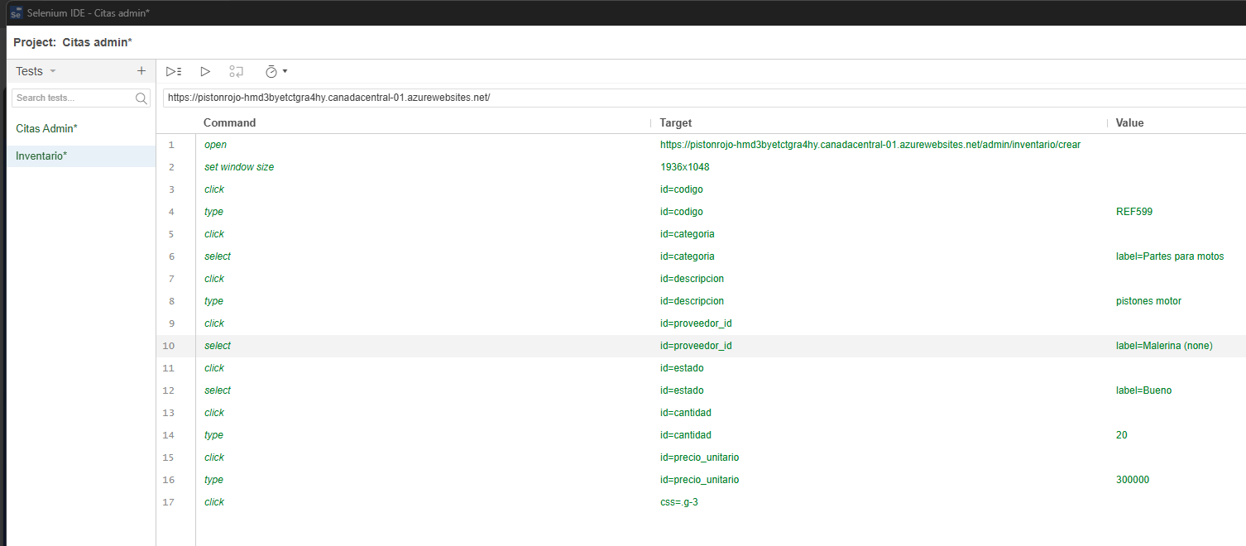
Identificador Prueba | Nombre Prueba |  | Responsable
CP06 | Inventario |  | Juan Ortega
Descripción | Este modulo permite que un usuario de rol administrador gestione los productos

Servicio / Componente Probado
Gestion inventario - Prueba de los formularios, revision de la vistas, inputs, botones, referencias, links

Perrequisitos
Para la revision del modulo debe existir el formulario

Método Utilizado | Instrucciones de la Prueba
Prueba de la caja negra | Se reviso las vistas y los formularios para gestionar los productos, se rellenaron todos los datos solicitados y el producto fue creado, mostrado, actualizado y eliminado satisfactoriamente

Datos Entrada |  | Salida Esperada
Codigo, categoria, descripcion, proveedor, estado del producto, cantidad en stock, precio unitario |  | Control inventario

Identificador Prueba | Nombre Prueba |  | Responsable
CP07 | Provedores |  | Juan Ortega
Descripción | Este modulo permite que un usuario de rol administrador gestione los proveedores

Servicio / Componente Probado
Gestion Proveedores - Prueba de los formularios, revision de la vistas, inputs, botones, referencias, links

Perrequisitos
Para la revision del modulo debe existir el formulario

Método Utilizado | Instrucciones de la Prueba
Prueba de la caja negra | Se reviso las vistas y los formularios para gestionar los proveedores, se rellenaron todos los datos solicitados y el proveedor fue creado, mostrado, actualizado y eliminado satisfactoriamente

Datos Entrada |  | Salida Esperada
Nombre comercial, Razon social, Direccion, Nit, telefono, correo electronico |  | Control proveedores

Identificador Prueba | Nombre Prueba |  | Responsable
CP08 | Cerrar sesion Admin |  | Juan Ortega
Descripción | Este modulo permite cerrar sesion un usuario

Servicio / Componente Probado
revision de la vista, inputs, botones, referencias, links

Perrequisitos
Haber sido logeado

Método Utilizado | Instrucciones de la Prueba
Prueba de la caja negra | Se reviso el modulo para cerrar sesion un usuario, se logeo el usuario y el usuario usa el area para cerrar su sesion

Datos Entrada |  | Salida Esperada
Login |  | Cerrar Sesion

Identificador Prueba | Nombre Prueba |  | Responsable
CP09 | Cerrar sesion |  | Juan Ortega
Descripción | Este modulo permite cerrar sesion un usuario

Servicio / Componente Probado
revision de la vista, inputs, botones, referencias, links

Perrequisitos
Haber sido logeado

Método Utilizado | Instrucciones de la Prueba
Prueba de la caja negra | Se reviso el modulo para cerrar sesion un usuario, se logeo el usuario y el usuario usa el area para cerrar su sesion

Datos Entrada |  | Salida Esperada
Login |  | Cerrar Sesion

